③ コンタクトフォーム７ 表示方法・管理画面
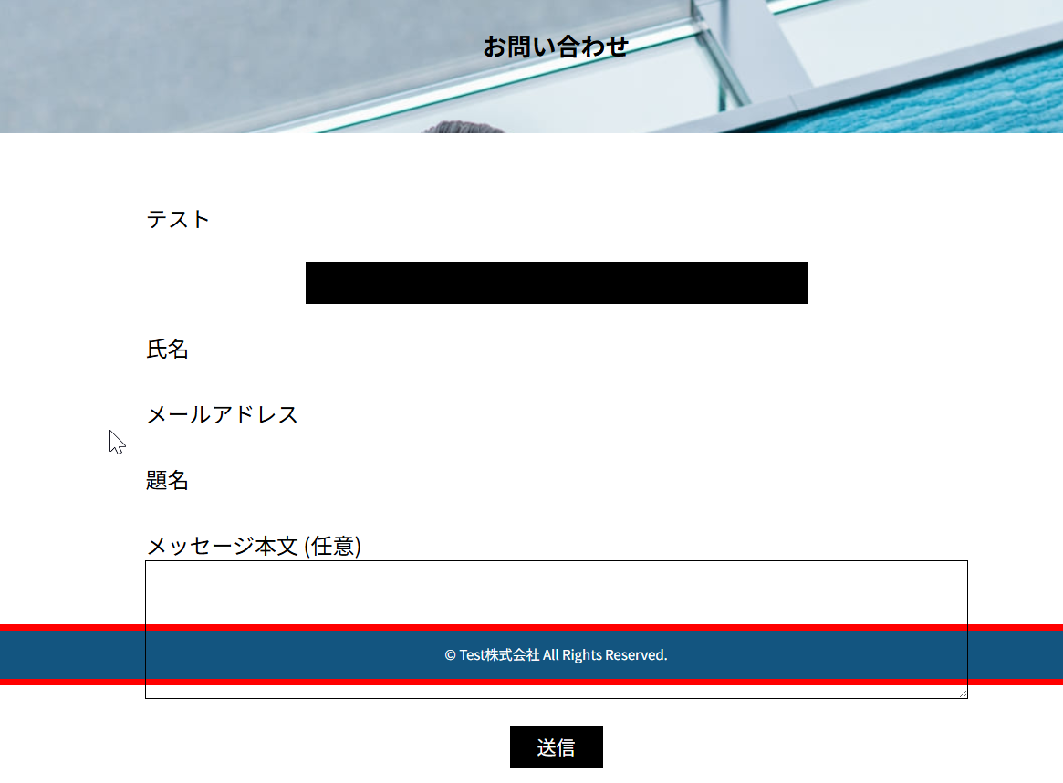
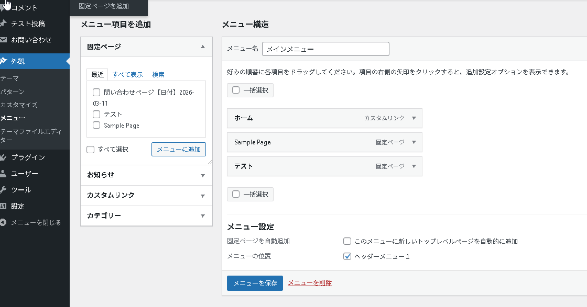
メニューへの表示方法 ― contact 7 を有効化する

/*==================================== * contact 7を有効化する * ====================================*/
// functions.php
function my_theme_setup()
{
add_theme_support('post-thumbnails'); // アイキャッチ
add_theme_support('menus'); // メニュー機能を有効化
]

➡ この設定を保存後、管理画面を再読み込みすると「外観 → メニュー」が表示される

管理画面にメニュー項目を追加する。

function.php
③ メニューの「場所」を登録する

// functions.php（一番下のほうでよい）
register_nav_menus(array(
'header-menu' => 'ヘッダーメニュー1',
));
}
add_action('after_setup_theme', 'my_theme_setup');

💡 ここに登録した名前が管理画面に表示される

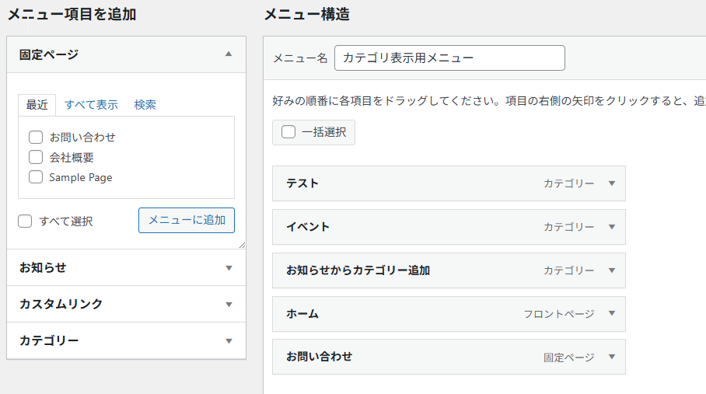
固定ページの表示方法

① 固定ページ「お問い合わせ」が存在するか確認
↓
② 管理画面のメニューに追加
↓
③ 確認

追加してもエラーになった場合 →これはIDが違う場合そうなる。
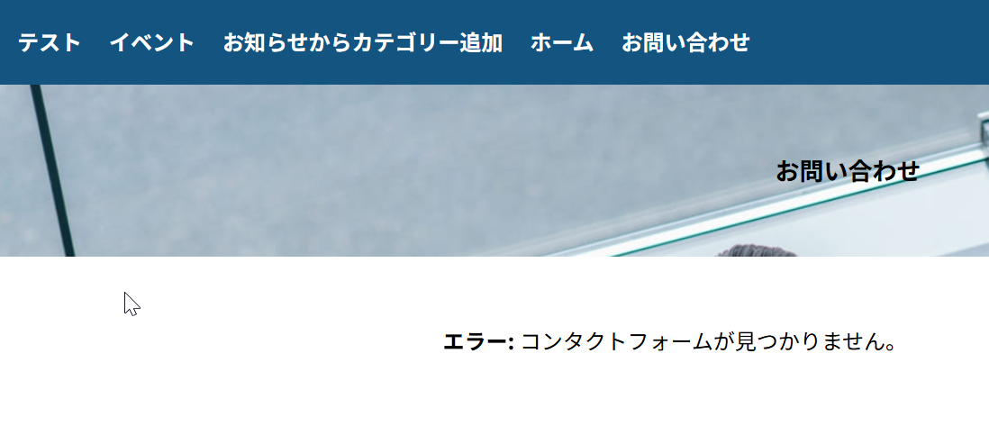

表示される

④ フォームテンプレートの書き方
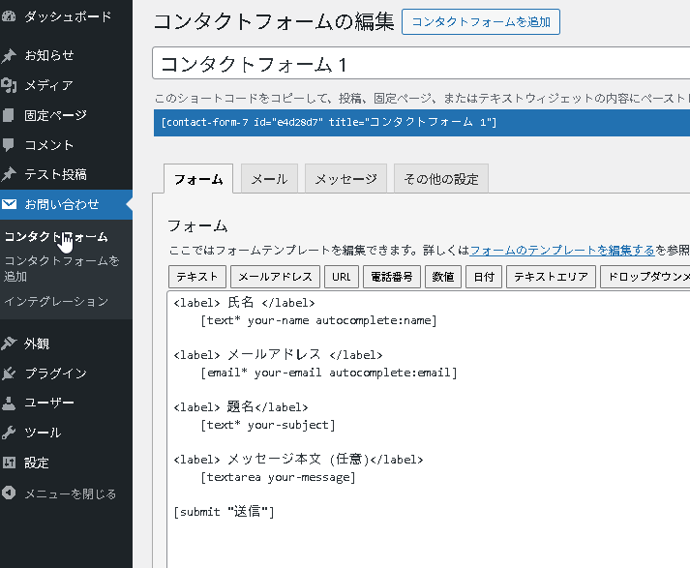
フォームテンプレートの書き方（管理画面）

✅ 正しい書き方（ラベルと入力欄を分ける）
<label> 氏名 </label>
[text* your-name autocomplete:name]

<label> メールアドレス </label>
[email* your-email autocomplete:email]

[submit "送信"]

❌ 間違い（label の中に入力欄を入れると表示が崩れる）
<label> 氏名 [text* your-name] </label>

（メニューの設定）メニューのどこに表示されるかの確認
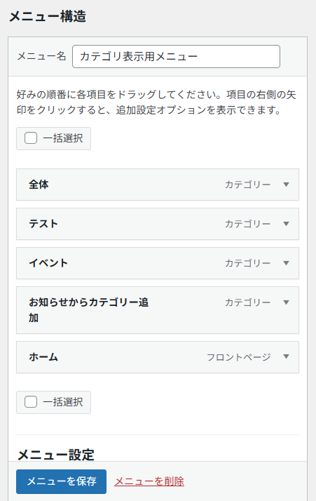
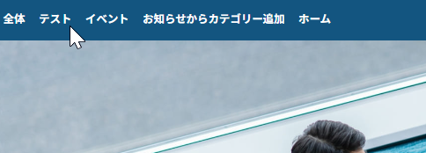
「管理画面→位置の管理」 | ここをみることで現在ヘッダーメニューがどこに対応されているかがわかる。
・現在メニューを選択。なのでWordPressが「固定ページの一覧」を自動で出力していました。
その自動出力されたメニューに display: flex がうまく当たっていなかったため縦になっていました。（関数で切り替わるようにいになっている）
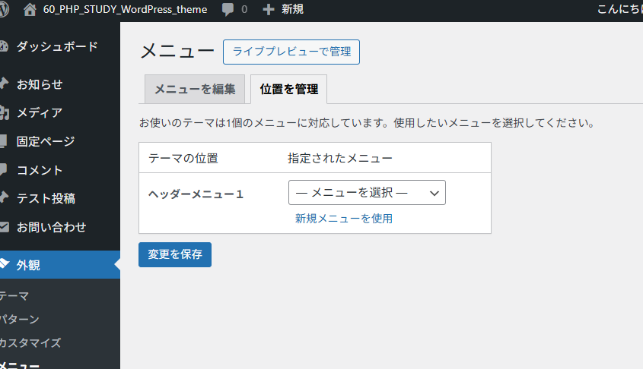

自分で作成したメニューに設定す、画面に設定されたメニューが表示される。

メニューをクリックした時のリンク先（メニューの増やし方）
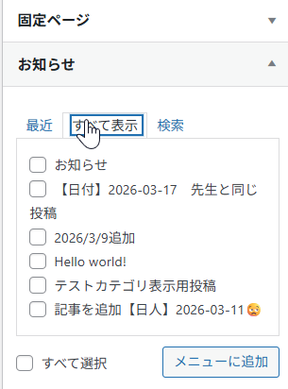
どこの画面の紐づいているのか？
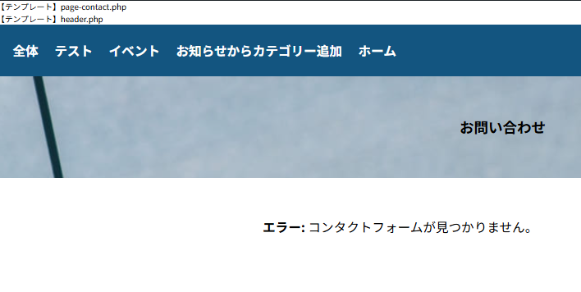

外観→メニュー→登録種類 をみる。
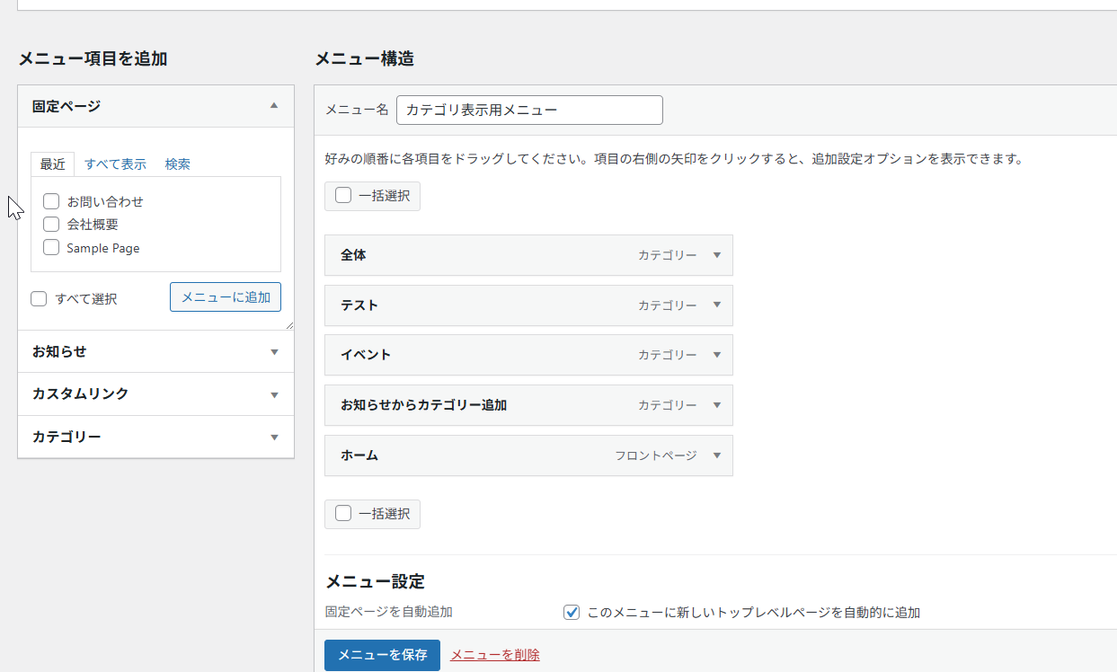

 | カテゴリー = 投稿の一覧ページ
 | archive.php

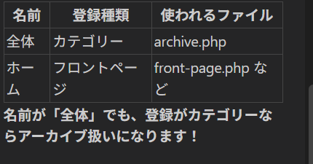

登録種類を変更したい場合、一度メニューを削除するしかない。
メニューの追加方法

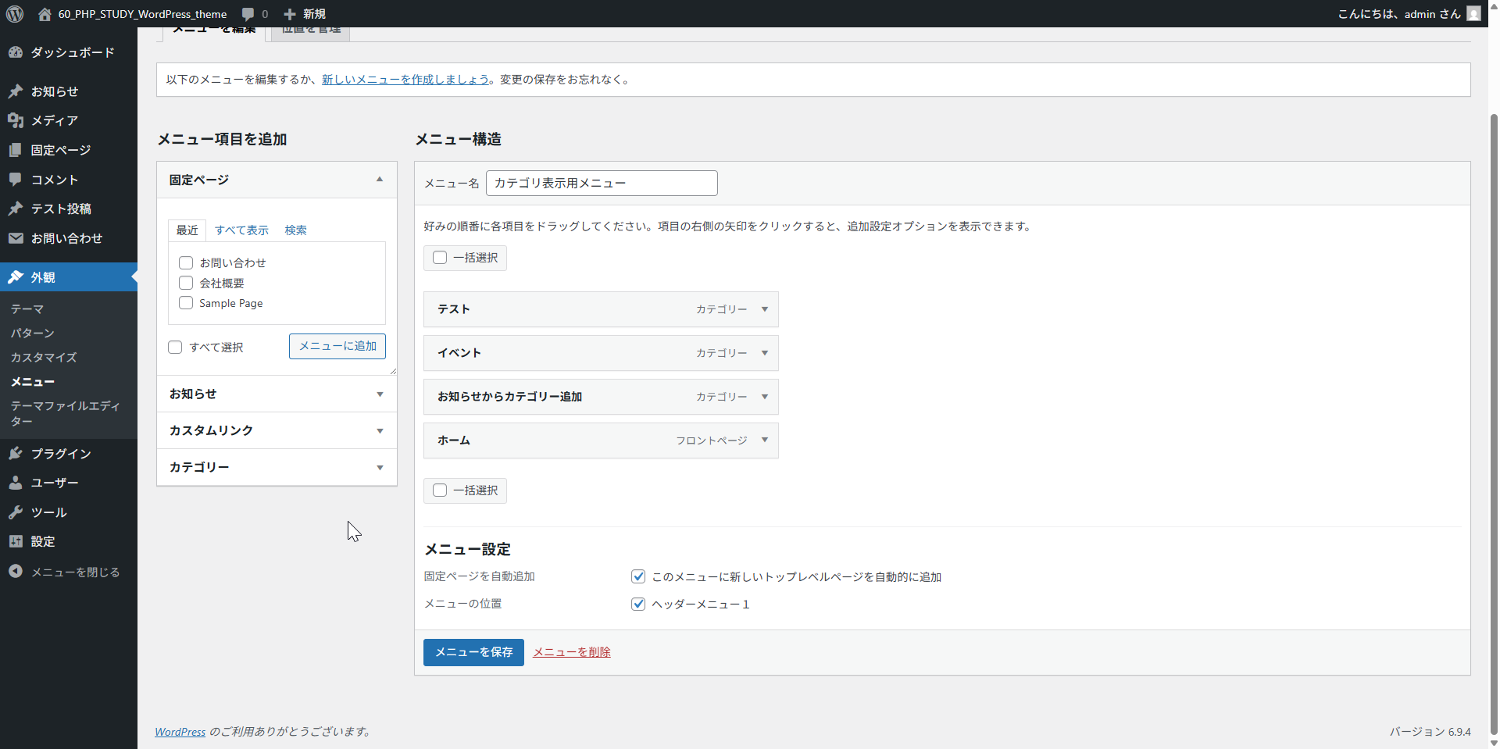

メニューの追加・左のメニューを選択して、追加を行う
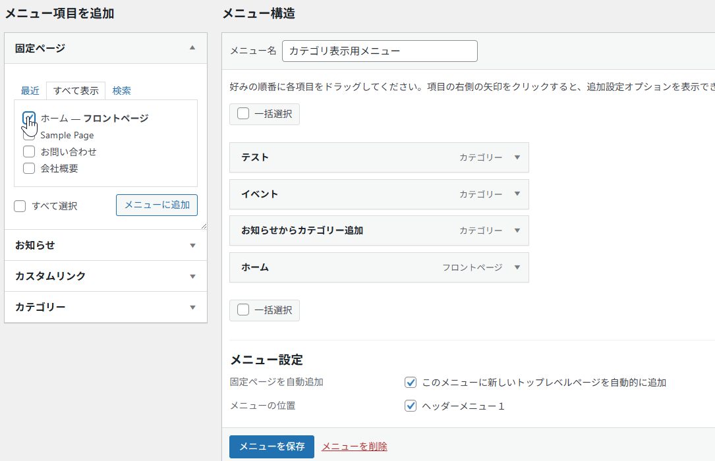
固定ページとは
・ブログ記事（投稿）ではない、単独のページのことです。

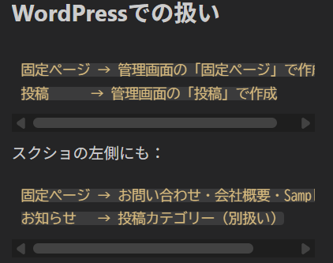

 | これが投稿ページで自分で作成したもの

